表格_20260619
《赤月审判》分镜表
镜号 | 分镜画面 | 时间 / 时长 | 景别 / 机位 / 运镜 | 画面内容与位置关系 | 光影设计 | 轴线与转场
01 | 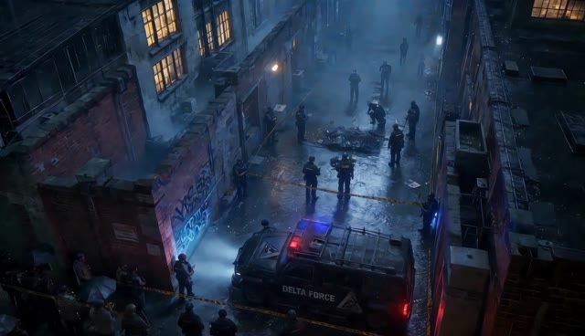 | 00:00.00–00:03.23 / 3.23s | 大全景｜俯拍航拍｜缓慢下降 | 雨夜城市巷道俯视。警车停在画面下方，封锁线、调查人员与案发区域沿巷道纵深展开；镜头由黑暗中逐渐显露现场。 | 冷蓝雨雾为主，警灯红蓝闪烁形成唯一高饱和色，湿地反射拉开空间层次。 | 中性俯视建立地理关系与案发空间；警灯亮起后硬切地面证据。
02 | 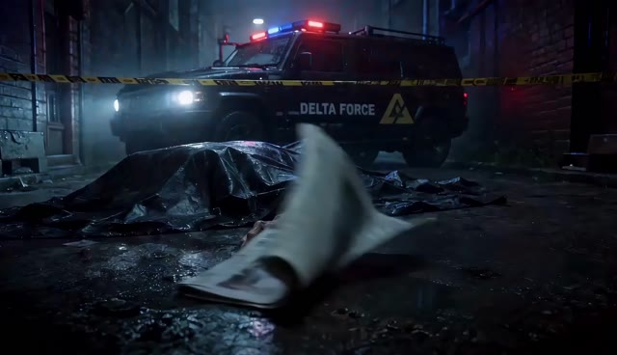 | 00:03.23–00:05.53 / 2.30s | 近景｜低机位｜轻微推进 | 死者倒在湿地中央，前景报纸被风掀动，后景警车与封锁线虚化；手臂和报纸共同指向画面深处。 | 红蓝警灯扫过尸体、积水与报纸，冷色环境中加入危险红光。 | 由俯视空间切至地面证据；报纸翻动遮挡画面并带出下一镜调查人员。
03 | 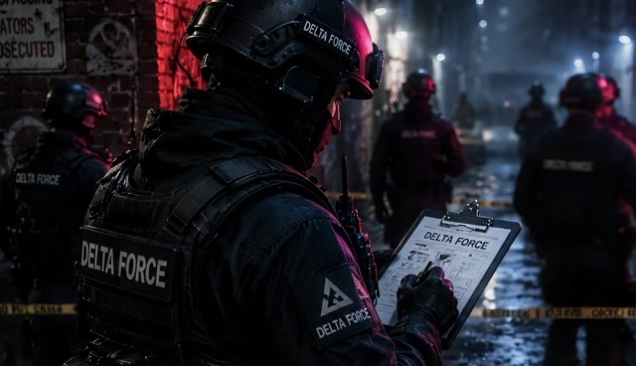 | 00:05.53–00:08.27 / 2.73s | 中近景｜肩后机位｜缓慢推进 | 调查人员位于画面左前景，手持案情资料；封锁区与其他人员排列在中后景，视线共同朝向现场中央。 | 人物背部受冷光勾边，红蓝警灯在背景交替，现场保持低照度。 | 肩后视角顺着调查人员视线指向案发区；以前景人物遮挡切入猎人脚步。
04 | 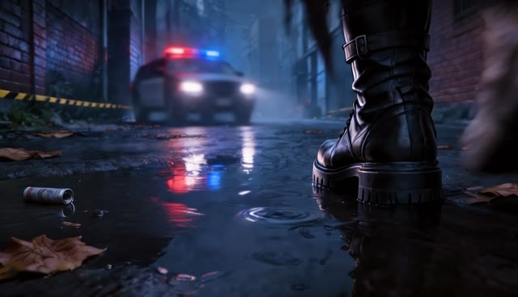 | 00:08.27–00:10.50 / 2.23s | 特写｜贴地低机位｜后退跟拍 | 黑色战术靴从画面深处走向镜头，踩过积水与落叶；警车在后景居中，人物披风下摆从画面上缘掠过。 | 湿地倒映红蓝警灯，靴面保持低反光，人物主要以轮廓出现。 | 人物沿巷道纵轴进入；脚步由远及近，动作匹配切至腰部装备。
05 | 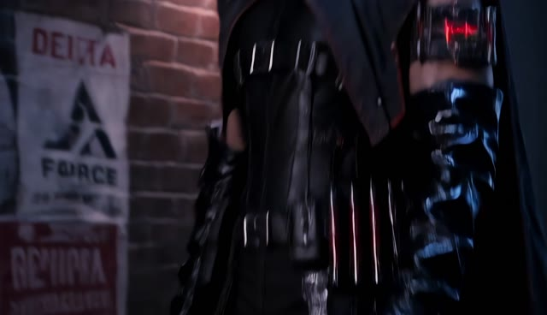 | 00:10.50–00:11.97 / 1.47s | 局部特写｜侧前机位｜上移展示镜头 | 镜头沿猎人腰侧与手臂上移，展示黑色皮革、绑带、金属扣件及发出红光的药剂模块。 | 主体近乎纯黑，红色装置成为视觉锚点，背景警灯被压成散景。 | 插入镜头不改变行进方向；红色装置与现场血迹建立视觉关联。
06 | 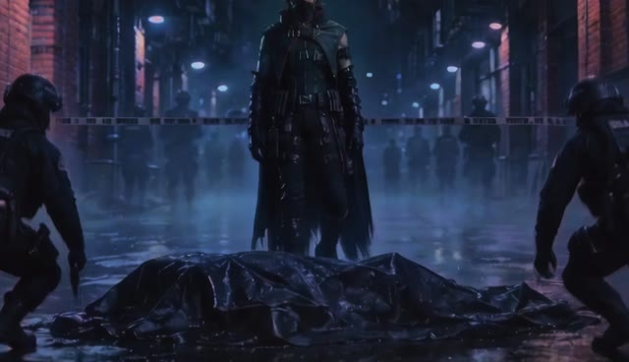 | 00:11.97–00:14.80 / 2.83s | 全景｜正面低机位｜缓慢推进 | 猎人站在死者后方画面中线，两名调查人员分别位于左右两侧蹲伏取证；披风形成稳定的三角构图。 | 冷蓝雨夜包围人物，猎人轮廓由警灯和路灯勾亮，前景尸体压暗。 | 正面中轴完成角色首次正式亮相；前景尸体与猎人建立追查关系。
07 | 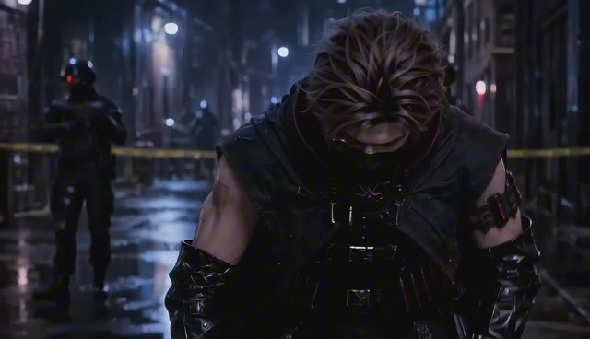 | 00:14.80–00:17.33 / 2.53s | 中近景｜正面机位｜推进镜头 | 猎人走近并俯身检查地面线索，双手逐渐进入画面下方；调查人员退入虚焦背景。 | 面罩、披肩与护臂获得冷白边光，红蓝警灯在人物两侧形成色彩分离。 | 保持人物中轴与视线向下；俯身动作连接地面液体特写。
08 | 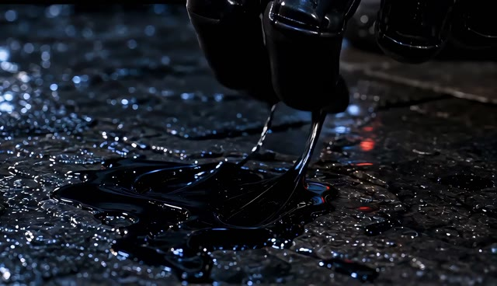 | 00:17.33–00:17.90 / 0.57s | 极近景｜贴地微距｜固定 | 一滴暗色液体从画面上方坠入积水，水面产生短促涟漪，周围碎石与湿地纹理清晰。 | 液体边缘吃到红光，背景压黑，仅保留水面冷色反射。 | 垂直下落作为动作接点；涟漪扩散后切至猎人的手部判断。
09 | 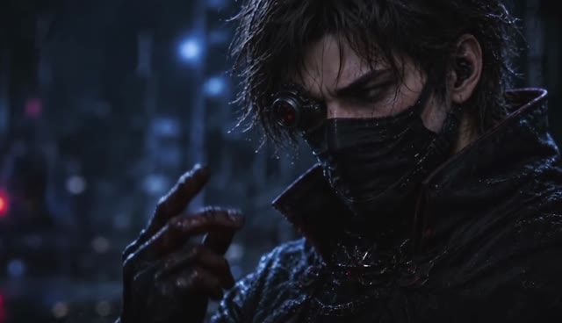 | 00:17.90–00:19.93 / 2.03s | 近景｜侧面机位｜轻微推近 | 猎人抬起沾有样本的手指靠近面部观察，眼神从手部移向前方，完成对异常线索的确认。 | 面部一侧被冷蓝光勾勒，手指与眼部获得局部红光，背景警灯虚化。 | 手部位于视线轴线上；抬手动作衔接第一人称扫描界面。
10 | 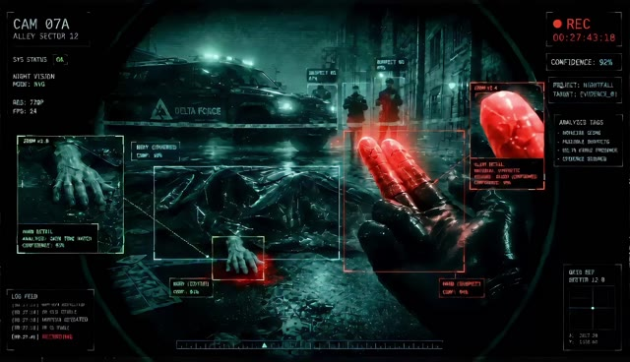 | 00:19.93–00:23.30 / 3.37s | 主观镜头｜扫描界面｜缓慢横移 | 切入猎人设备视角：多层HUD框选死者、地面痕迹和远处人员，红色异常信号在画面右侧手部与目标位置被标记。 | 绿黑监控质感覆盖现场，红色生物信号与警告信息形成强对比。 | 主观镜头暂时弱化传统轴线；扫描框由近及远引导视线，红色警示匹配切回眼部。
11 | 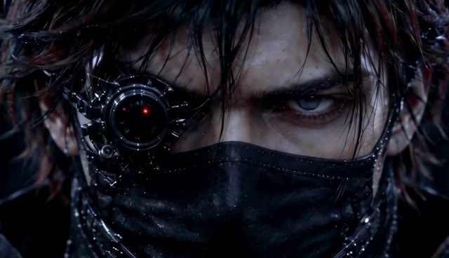 | 00:23.30–00:25.53 / 2.23s | 大特写｜正面机位｜稳定推进 | 猎人面部占满画面，机械单眼装置逐渐点亮红光；眉眼收紧，完成目标锁定。 | 冷色皮肤与黑色面罩被红色目镜切开，红光由弱到强成为段落重音。 | 正面凝视建立目标锁定；目镜红光闪动后切入追踪装置。
12 | 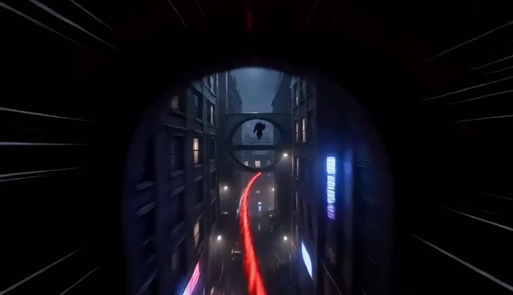 | 00:25.53–00:26.70 / 1.17s | 低机位近景｜高速追随｜快 | 旋刃追踪器贴近地面冲出，红色光轨穿过湿滑巷道并越过拱门，快速锁定逃跑方向。 | 环境压暗，红色光轨贯穿画面形成速度线，路灯与积水被拉成长条反光。 | 装置由前景射向纵深，建立追逐主方向；红光轨迹连接目标脚步。
13 | 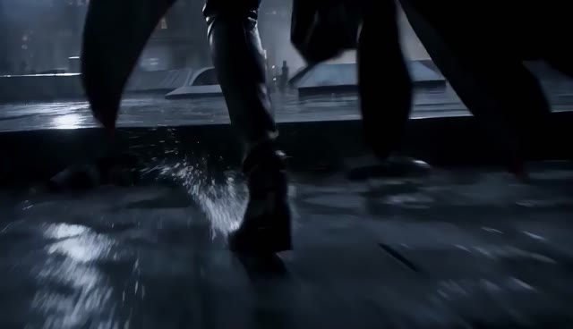 | 00:26.70–00:27.33 / 0.63s | 脚部特写｜贴地跟拍｜快速 | 异常目标的双脚在湿滑屋顶高速奔跑，衣摆扫过镜头，水花向后飞散。 | 冷白天光压住屋面，人物保持黑色剪影，水花形成短促高光。 | 奔跑方向与上一镜追踪器一致；脚步落点匹配切至向上攀爬。
14 | 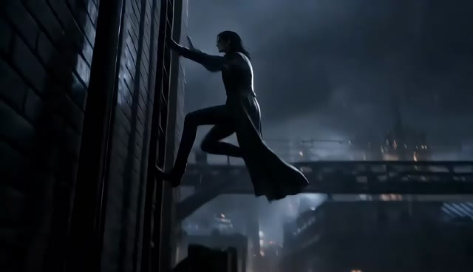 | 00:27.33–00:28.37 / 1.03s | 中远景｜仰拍｜快速上摇 | 目标从屋檐边缘跃起，沿狭窄建筑立面攀爬上升，长外套在身后展开。 | 建筑峡谷保持冷灰色，窗内暖光与人物黑影形成层次。 | 运动从水平追逐转为垂直上升；摄影机随人物上摇后切至城市大全景。
15 | 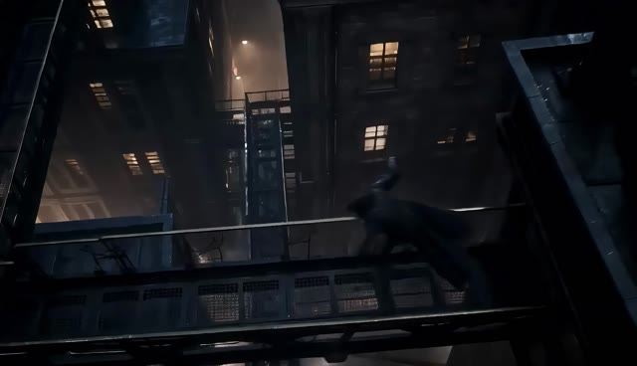 | 00:28.37–00:30.23 / 1.87s | 大全景｜高空侧跟｜快速 | 目标在高低错落的屋顶之间连续跳跃，人物作为小比例剪影穿过密集城市天际线。 | 夜空与屋面冷蓝，窗灯形成暖色点阵，雨雾强化距离感。 | 用横向运动建立追逃路线与城市尺度；保持目标持续向前的屏幕方向。
16 | 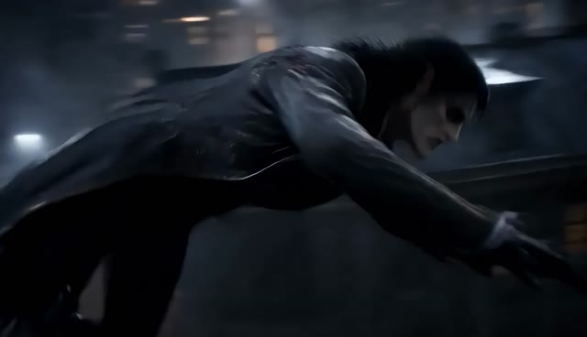 | 00:30.23–00:31.20 / 0.97s | 中近景｜侧前跟拍｜急速推进 | 异常目标贴近屋面俯身疾跑，手臂向前撑地后借力翻越障碍，动作带有非人的敏捷感。 | 面部与黑色皮衣吃到冷白轮廓光，背景因速度产生拖影。 | 由大全景切近强化目标威胁；身体前冲方向延续上一镜。
17 | 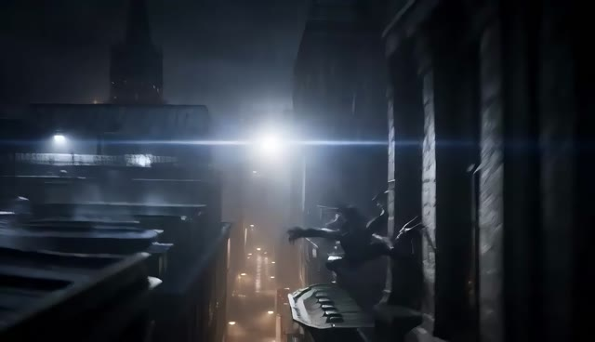 | 00:31.20–00:31.83 / 0.63s | 远景｜侧面固定｜快速 | 目标从一栋建筑边缘腾空跃向对面，在强光前形成完整飞跃剪影。 | 背光制造高反差剪影，城市深处保留暖色灯点。 | 侧面完整展示跨越距离；落点方向连接下一镜建筑立面。
18 | 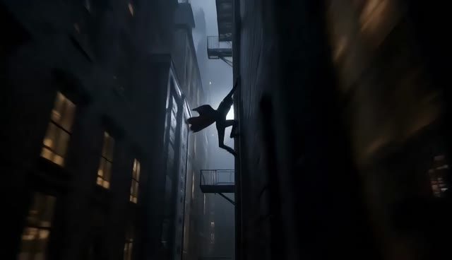 | 00:31.83–00:32.77 / 0.93s | 远景｜极端仰拍｜向上跟摇 | 目标抓住建筑外墙结构并沿立面快速上行，身体贴墙穿过狭窄天井。 | 立面压黑，顶部冷白天光形成出口，窗户暖光提供空间尺度。 | 沿垂直轴向上推进；人物冲出画面顶部后反切追猎者。
19 | 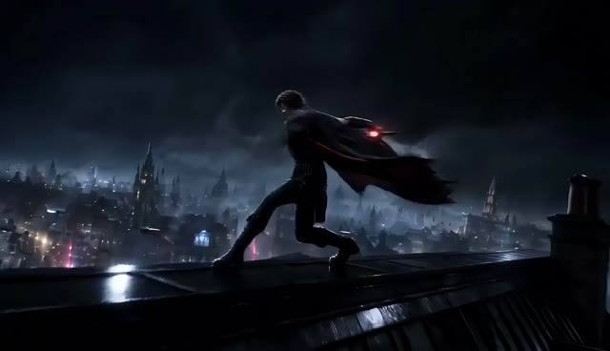 | 00:32.77–00:34.50 / 1.73s | 全景转中景｜侧面机位｜跟随动作 | 猎人站在屋脊上稳定身体，抬臂释放旋刃飞行器；红色核心从手侧亮起并脱离人物。 | 猎人黑色轮廓压在城市夜景前，飞行器红光成为运动起点。 | 反切交代追猎者位置；释放动作从人物手部指向目标逃跑方向。
20 | 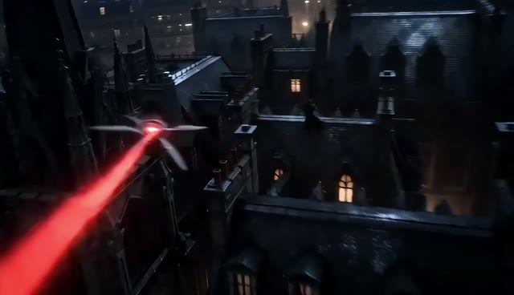 | 00:34.50–00:36.07 / 1.57s | 远景｜飞行跟拍｜高速 | 旋刃飞行器掠过屋顶追向目标，红色追踪光束横穿城市，旋翼在飞行中展开。 | 红色光束切开冷蓝夜景，窗灯与屋顶快速后移，突出速度。 | 摄影机与飞行器同向运动；光束作为视线引导直接连接目标特写。
21 | 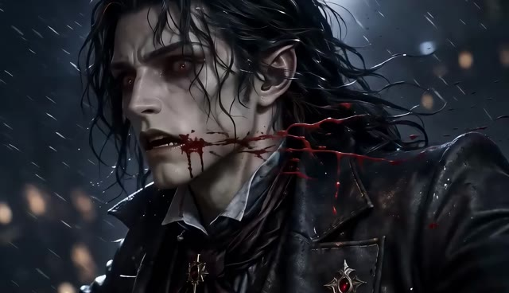 | 00:36.07–00:37.20 / 1.13s | 大特写｜侧面机位｜短促推进 | 红色药剂能量击中异常目标颈侧，血管状红线迅速蔓延；目标表情痛苦，动作被强制中断。 | 人物苍白面部与黑色服装形成冷调，红色能量沿颈部爆发。 | 以红光方向承接上一镜飞行器；冲击造成运动骤停并进入坠落。
22 | 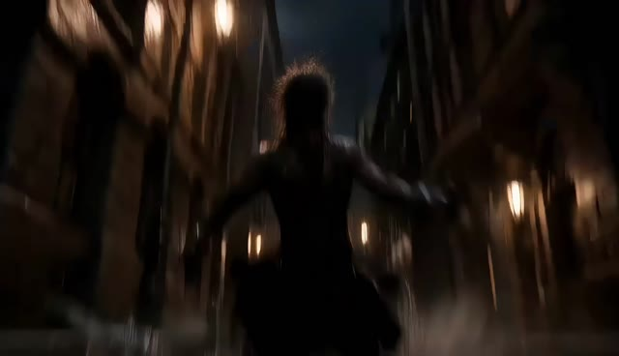 | 00:37.20–00:37.50 / 0.30s | 远景｜俯仰结合｜快速下摇 | 目标失去平衡，从建筑高处向巷道坠落，身体在狭窄空间中快速缩小。 | 周围窗灯被拉成纵向光线，人物落入下方暗区。 | 运动方向由水平追逐彻底转为垂直下坠；快速下摇连接地面撞击。
23 | 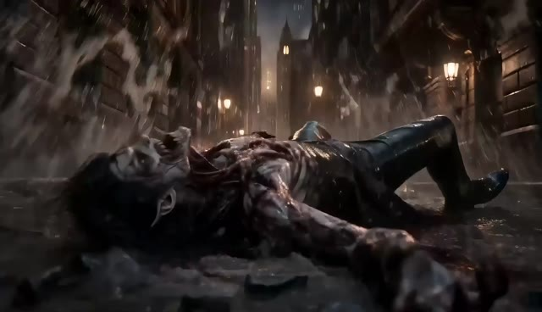 | 00:37.50–00:38.63 / 1.13s | 全景转近景｜地面低机位｜撞击震动 | 目标重重砸入巷道地面，尘土、碎石与积水向外爆开；身体最终停在画面前景。 | 暖色路灯照亮尘雾，地面与人物仍保持低饱和，撞击瞬间高光爆发。 | 下坠动作连续落地；尘雾遮挡完成从动作高潮到猎人亮相的节奏转换。
24 | 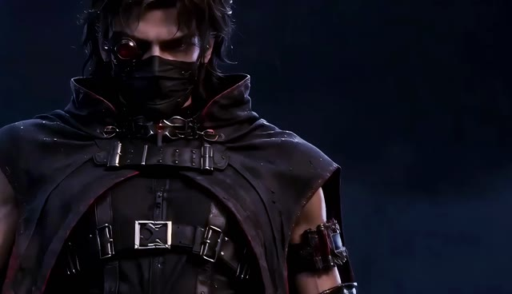 | 00:38.63–00:41.93 / 3.30s | 中近景｜正面低机位仰视｜缓慢推进 | 猎人从屋顶夜景前正面亮相，保持克制站姿，随后抬起手枪进入戒备状态；服装与装备得到完整展示。 | 冷蓝轮廓光描出披肩、面罩与护臂，红色目镜持续发光，背景城市虚化。 | 正面中轴作为动作后的呼吸段；抬枪动作在画面中心完成并衔接目标主观视角。
25 | 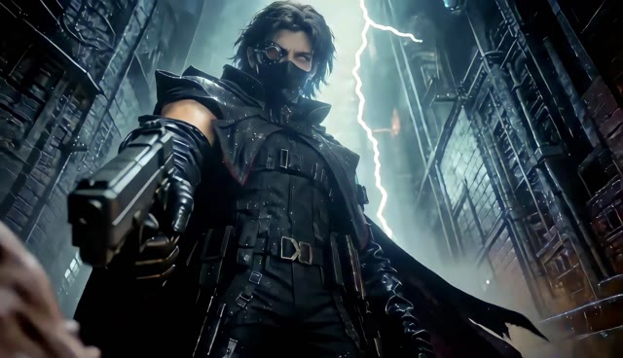 | 00:41.93–00:43.87 / 1.93s | 近景转中景｜目标主观低角度｜轻微前压 | 从倒地目标视角仰望猎人。猎人单手持枪向下瞄准，披风与高楼围合画面，闪电在其身后划过。 | 强烈冷白逆光和闪电形成终局剪影，枪口与红色目镜共同压向镜头。 | 主观低角度完成猎人与目标的最终对峙；闪电亮度峰值后骤切黑场。
26 |  | 00:43.87–00:46.77 / 2.90s | 黑场｜固定｜尾奏 | 画面完全归黑，不再出现人物或文字，保留结尾停顿。 | 纯黑收束视觉信息。 | 由终局画面硬切黑场，利用留白结束追猎段落。

